Anexos
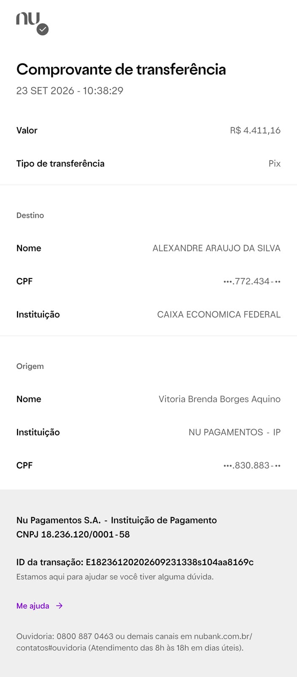
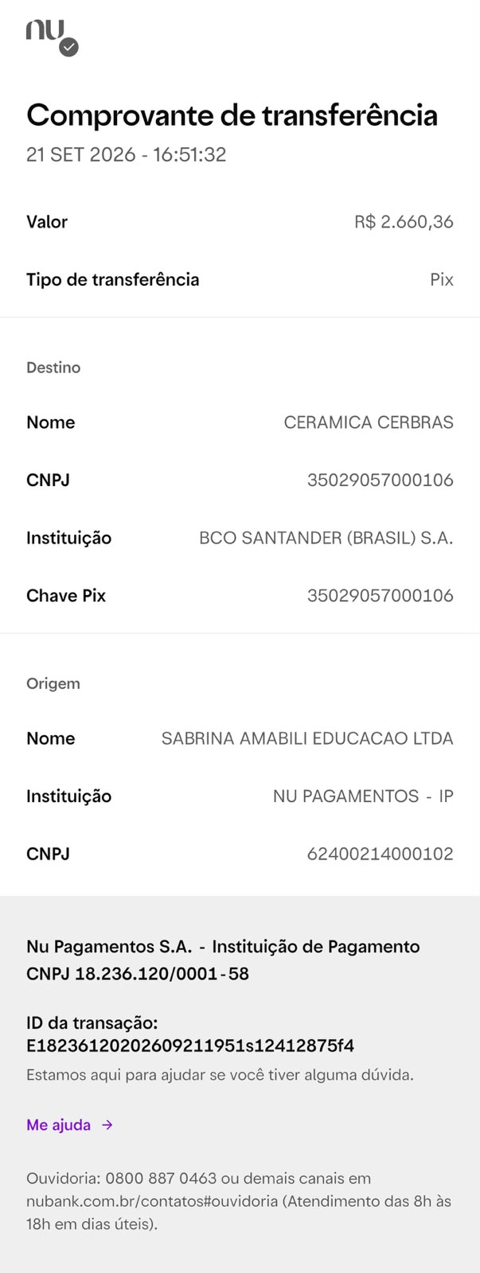
Anexos · Comprovantes
Numeração igual à coluna Nº da aba Lançamentos

01 · Alexandre Araujo da Silva · R$ 4.411,16 | 02 · Cerâmica Cerbras · R$ 2.660,36
Instalações Frigorígenas · 23/09/2026 | Revestimento Cerâmico · 21/09/2026

